Hoja1
Cramer 2x2
Ecuación | x | y | =
7x+4y=13 | 7 | 4 | 13
5x-2y=19 | 5 | -2 | 19

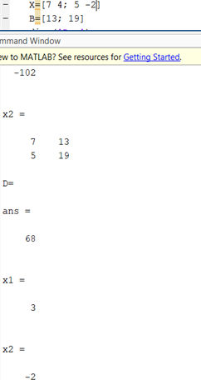
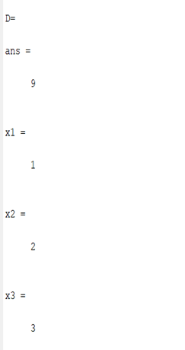
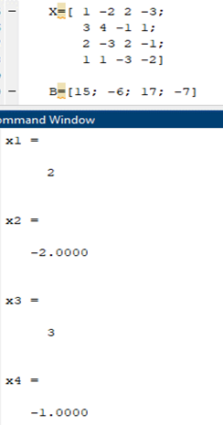
 |  |  |  |  |  |  | Cramer 2x2 | Cramer 3x3 | Cramer 4x4
det S | -34 |  |  | x | 3
det x | -102 |  |  | y | -2
det y | 68

Cramer 3x3
Ecuación | x | y | z | =
2x+y-z=1 | 2 | 1 | -1 | 1
3x-2y+z=2 | 3 | -2 | 1 | 2
-4x+3y-2z=-4 | -4 | 3 | -2 | -4

det S | 3 |  |  | x | 1
det 1 | 3 |  |  | y | 2
det 2 | 6 |  |  | z | 3
det 3 | 9

Cramer 4x4
Ecuación |  | w | x | y | z | =
w-2x+2y-3z=15 |  | 1 | -2 | 2 | -3 | 15
3w+4x-y+z=-6 |  | 3 | 4 | -1 | 1 | -6
2w-3x+2y-z=17 |  | 2 | -3 | 2 | -1 | 17
w+x-3y-2z=-7 |  | 1 | 1 | -3 | -2 | -7

det S | 142 |  |  | w | -2
det 1 | -284 |  |  | x | -2
det 2 | -284 |  |  | y | -3
det 3 | -426 |  |  | z | -1
det 4 | -142

 |  | -2 | 2 | -3 | 15
 |  | 4 | -1 | 1 | -6
 |  | -3 | 2 | -1 | 17
 |  | 1 | -3 | -2 | -7

det 1 | -284

 |  | 1 | 2 | -3 | 15
 |  | 3 | -1 | 1 | -6
 |  | 2 | 2 | -1 | 17
 |  | 1 | -3 | -2 | -7

det 2 | -284

 |  | 1 | -2 | -3 | 15
 |  | 3 | 4 | 1 | -6
 |  | 2 | -3 | -1 | 17
 |  | 1 | 1 | -2 | -7

det 3 | -426

 |  | 1 | -2 | 2 | 15
 |  | 3 | 4 | -1 | -6
 |  | 2 | -3 | 2 | 17
 |  | 1 | 1 | -3 | -7

det 4 | -142

